상품제안서
아이리버 충전식 360도 손난로 D360 (single) | 상품코드: F31706

 |  |  |  |  |  |  | 02-412-0044 | www.easy1.co.kr
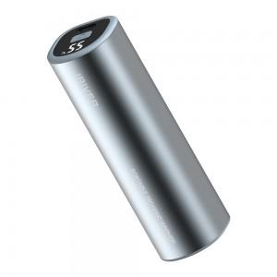

【상세/제작정보】 | <p>** 100개 미만 1박스당 배송비 5000원 (1BOX 60EA)&nbsp;&nbsp;</p><p>&nbsp;</p><p>&nbsp;</p>

【인쇄/포장옵션】 | 레이저 / 포장지포장

【공급단가】 | 수량 | 50~ | 100~ | 500~ | 1,000~ | 2,000~
*VAT별도 | 단가 | 14,200원 | 13,970원 | 13,630원 | 13,290원 | 13,060원

【상품 URL】 | http://www.easy1.co.kr/src/goods_detail.php?gdno=31706

